Amort
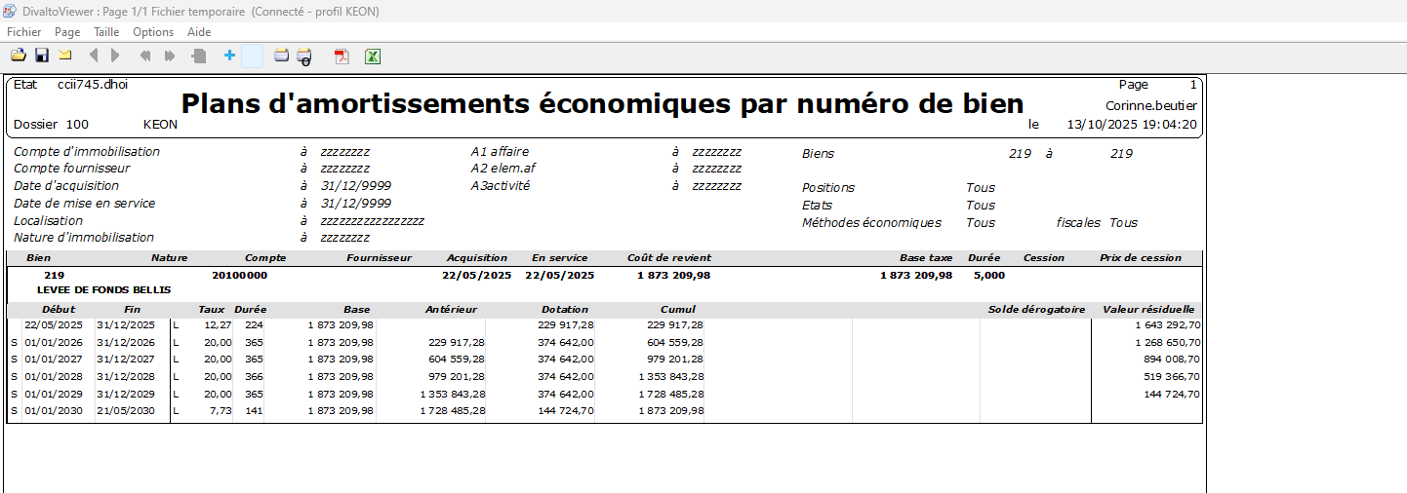
Description | € | 2026-01-01 | 2026-02-01 | 2026-03-01 | 2026-04-01 | 2026-05-01 | 2026-06-01 | 2026-07-01 | 2026-08-01 | 2026-09-01 | 2026-10-01 | 2026-11-01 | 2026-12-01 | Total

Amortissement (base 10 25) | 48,281 | 48,281 | 48,281 | 48,281 | 48,281 | 48,281 | 48,281 | 48,281 | 48,281 | 48,281 | 48,281 | 48,281 | 48,281 | 579,367
Immo en cours 2025
Espace client | 196,535 |  |  |  |  |  |  | 5,459 | 5,459 | 5,459 | 5,459 | 5,459 | 5,459 | 32,756
CRM pont | 29,600 | 822 | 822 | 822 | 822 | 822 | 822 | 822 | 822 | 822 | 822 | 822 | 822 | 9,867 | On devrait avoir finalisé le pont d'ici le 31/12/25
CRM refonte | 13,900 |  |  |  | 316 | 316 | 316 | 316 | 316 | 316 | 316 | 316 | 316 | 2,843 | Fin 30 novembre 29
Achat PC | 23,400 | 54 | 108 | 163 | 217 | 271 | 325 | 379 | 433 | 488 | 542 | 596 | 650 | 4,225 | 3 nouveaux PC par mois. Moyenne entre Heliaq et Nirwana
Nouvelles licences Divalto | 9,780 | 68 | 68 | 68 | 136 | 136 | 136 | 204 | 204 | 204 | 272 | 272 | 272 | 2,038 | 1 full + 1 gestionnaire chaque trimestre
Projets 2026
Serveurs fin 2026
lucanet | 20,000 | 556 | 556 | 556 | 556 | 556 | 556 | 556 | 556 | 556 | 556 | 556 | 556 | 6,667 | Frais de dev. Eux disent 12j à 1700€ HT / jour non négocié
outil Achats

Total |  | 49,780 | 49,835 | 49,889 | 50,327 | 50,381 | 50,435 | 56,017 | 56,071 | 56,125 | 56,247 | 56,301 | 56,355 | 637,762

Pour Bellis uniquement !

